Ark1
Indjustering af ventilationsanlæg |  |  |  |  | Indjustering af ventilationsanlæg Udfyldes af underviser |  |  |  |  | Mellemregninger

Indstil kontrolventiler herunder (1-10 mm)
indtil boldene ligger udfor hinanden
Her indstiller du forudsætningerne for opgaven. Når eleverne efterfølgende scanner Qr-koden eller følge linket forneden, åbner de opgaven med dine indstillinger. De kan ikke se denne side.
 |  |  |  |  |  |  |  |  |  | KV1 | KV2 | KV3 | KV4 | KV5 | Sum
 |  |  |  |  |  |  |  |  |  | Qv sum
 |  |  |  |  |  |  |  |  |  | 5 | 10 | 15 | 12.5 | 25 | 67.5

1. Indstil evt. kontrolventilerne (KV), så de alle har samme værdi (1-10)
 |  |  |  |  |  |  |  |  |  | Forhold mellem Qv og Kv (deles med 10)
5 | 7 | 3 | 7 | 4 |  |  |  |  | 5 | 10 | 20 | 30 | 25 | 50
2. Indstil forholdet mellem lufthastigheden Qv [m/s] og kontrolventilåbningen [mm] for de enkelte KV’er. Jo højere tal, jo hurtigere lufthastighed (1-5).
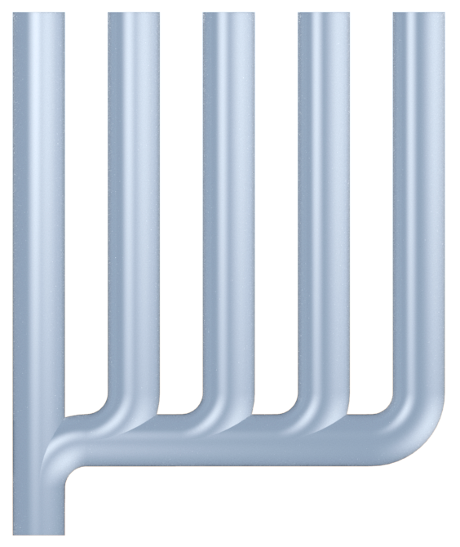
0.52 | 1.44 | 0.93 | 1.80 | 2.06 |  |  |  |  |  | Beregnet lufthastighed 1
 |  |  |  |  |  |  |  |  |  | 5.00 | 14.00 | 9.00 | 17.50 | 20.00 | 65.50

 |  |  |  |  |  |  |  |  |  | Beregnet lufthastighed 2
 |  |  |  |  |  |  |  |  |  | 5.15 | 14.43 | 9.27 | 18.03 | 20.61 | 67.50

 |  |  |  |  | 1 | 2 | 3 | 2.5 | 5 | Ventilatorydelse (deles med 10)
 |  |  |  |  |  |  |  |  |  |  |  | 10
3. Indstil ventilatorydelse (5-100%)
 |  |  |  |  |  |  |  |  | 10% | Facit
 |  |  |  |  |  |  |  |  |  | 48.519 | 24.259 | 16.173 | 19.407 | 9.704

 |  |  |  |  | 4. Indstil den ønskede lufthastighed (5-13 m/s) |  |  |  |  | Facit omregnet (10 mm max KV indstilling)
 |  |  |  |  |  |  |  |  | 5 m/s | 10.0 | 5.0 | 3.3 | 4.0 | 2.0


5. Generér Qr kode og link
 |  |  |  |  |  |  |  |  |  | Tekst sammensætning
 |  |  |  |  |  |  |  |  |  | Juster ventilatorydelse (5-100%) til lufthastigheden ligger så tæt på | 5 m/s | m/s som muligt
 |  |  |  |  |  |  |  |  |  | 4. Indstil den ønskede lufthastighed (5- | 13 | m/s)
 |  |  |  |  |  | LINK |  |  |  | Du afviger | 365 | % fra den optimale indstilling. Kan du gøre det endnu bedre?

 |  | Juster ventilatorydelse (5-100%) til lufthastigheden ligger så tæt på 5 m/s som muligt |  |  |  |  |  |  |  | Vandrette linjer i diagram
 | 10% |  |  |  | Vejledende løsning |  |  |  |  | 7 m/s | 7 m/s | 7 m/s | 7 m/s | 7 m/s
 |  |  |  |  | Beregnet ventilatorydelse |  |  | 37.04% |  | 4 m/s | 4 m/s | 4 m/s | 4 m/s | 4 m/s
Du afviger 365 % fra den optimale indstilling. Kan du gøre det endnu bedre? |  |  |  |  | Optimale KV indstillinger
 |  |  |  |  | 10.0 | 5.0 | 3.3 | 4.0 | 2.0

